상품제안서
스텀프 의전용 일자형 자동 장우산 | 상품코드: F21704

 |  |  |  |  |  |  | 02-412-0044 | www.easy1.co.kr
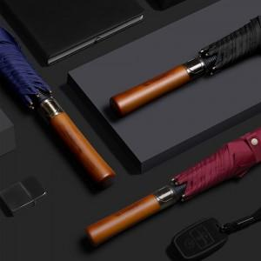

【상세/제작정보】 | 원단인쇄는 추가비용 발생합니다. -택배비: 6,000원 별도 (OPP 40개입 / 종이케이스 20개입)

【인쇄/포장옵션】 | 실크, 레이저, 풀칼라, color원단인쇄 / OPP(비닐)

【공급단가】 | 수량 | 100~ | 300~ | 500~ | 1,000~ | 3,000~
*VAT별도 | 단가 | 9,360원 | 9,200원 | 8,970원 | 8,810원 | 8,580원

【상품 URL】 | http://www.easy1.co.kr/src/goods_detail.php?gdno=21704

